List1
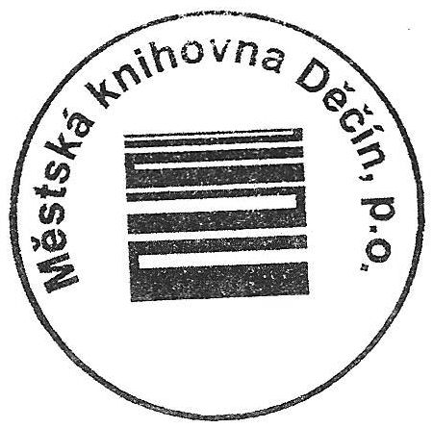
Schválený střednědobý výhled rozpočtu na období let 2022-2025 (plán výnosů a nákladů) městem zřízené příspěvkové organizace
Schváleno usnesením č. RM 21 16 39 03 dne 5.10.2021
 |  |  |  |  | v tis. Kč
IČ | Název organizace | rok | Celkem
 |  |  | výnosy | náklady | výsledek hospodaření
64679454 | Městská knihovna Děčín, příspěvková organizace | 2022 | 25134 | 25134 | 0
 |  | 2023 | 26391 | 26391 | 0
 |  | 2024 | 27711 | 27711 | 0
 |  | 2025 | 29096 | 29096 | 0

Z důvodu navyšování cen a inflace náklady organizace navýšeny každý rok o 5%.

Dne : | 2021-10-25
Zpracoval: | Mgr. Ladislav Zoubek
 | ředitel ogranizace

